Abb. E3-1
Zurück zum Inhalt
Abb. E3-1: Verteilung der Neuzugänge auf die 3 Sektoren des beruflichen Ausbildungssystems 2005, 2014, 2016 und 2018 nach schulischer Vorbildung* (in %)
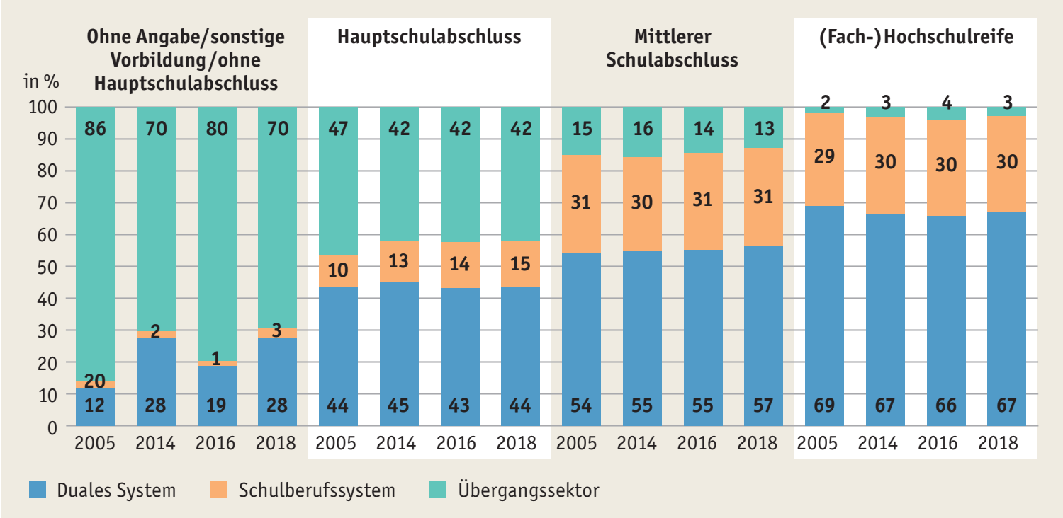

* Vgl. Anmerkungen zu Tab. E1-1web. Ohne die Beamtenausbildung im mittleren Dienst.
Quelle: Statistische Ämter des Bundes und der Länder, Integrierte Ausbildungsberichterstattung (Schulstatistik); Bundesagentur für Arbeit, Bestand von Teilnehmerinnen und Teilnehmern in ausgewählten Maßnahmen der Arbeitsmarktpolitik mit SGB-Trägerschaft der Teilnehmenden, eigene Berechnungen
à Tab. E3-1web

Abb. E3-2
Zurück zum Inhalt
Abb. E3-2: Verteilung der Neuzugänge auf die 3 Sektoren des Berufsbildungssystems 2018 nach schulischer Vorbildung und Staatsangehörigkeit* (in %)
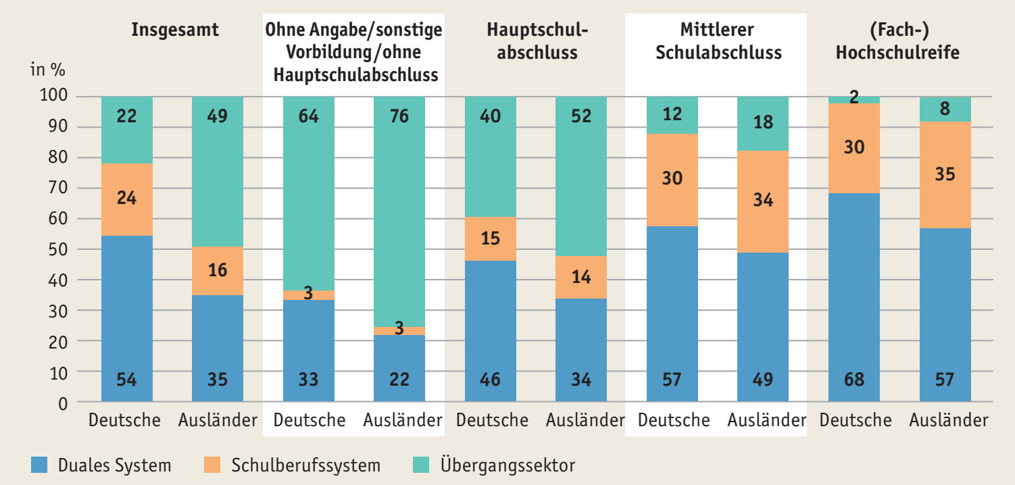

* Vgl. Anmerkungen zu Tab. E1-1web.
Quelle: Statistische Ämter des Bundes und der Länder, Integrierte Ausbildungsberichterstattung (Schulstatistik); Bundesagentur für Arbeit, Bestand von Teilnehmerinnen und Teilnehmern in ausgewählten Maßnahmen der Arbeitsmarktpolitik mit SGB-Trägerschaft der Teilnehmenden, eigene Berechnungen
à Tab. E3-3web

Abb. E3-3
Zurück zum Inhalt
Abb. E3-3: Wechsel der Segmentzugehörigkeit von Berufen/Berufsgruppen zwischen 2010 und 2018*
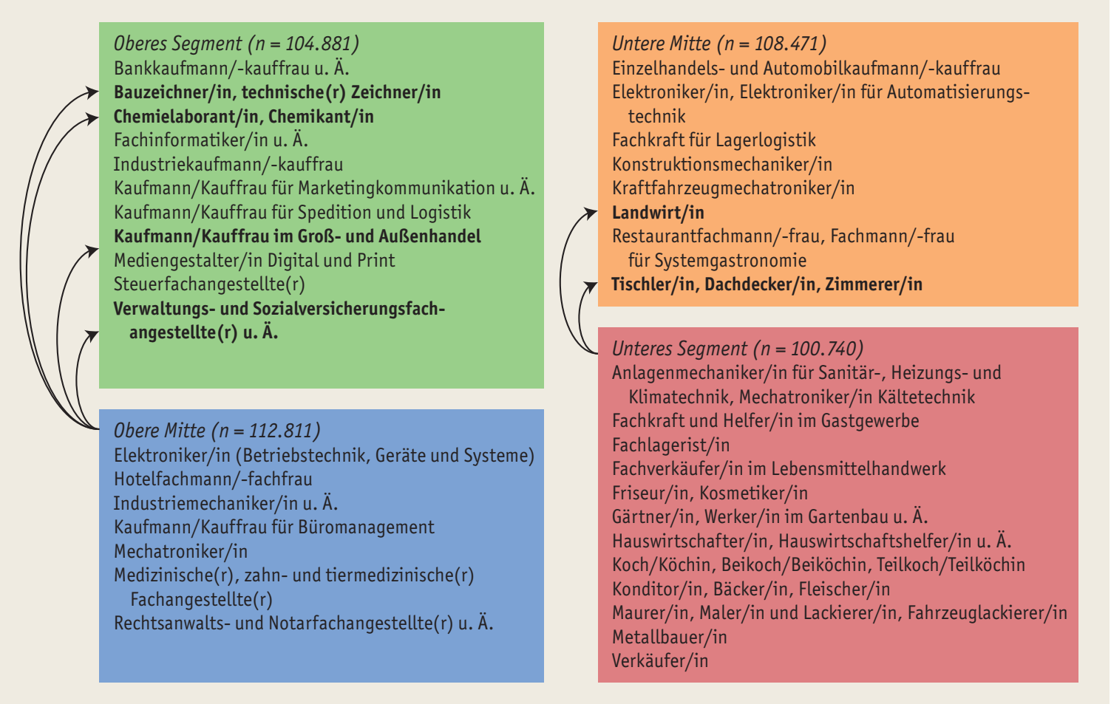

* Die hier betrachteten 38 Berufe bzw. Berufsgruppen umfassen 82% aller neu abgeschlossenen Ausbildungsverträge im Jahr 2018.
Quelle: Statistische Ämter des Bundes und der Länder, Berufsbildungsstatistik, eigene Berechnungen
à Tab. E3-4web, Tab. E3-5web

